Sheet1
 | Neapbūvētās zemes noma*
 | Kadastra apzīmējums | Nosaukums, pagasts | Kopējā z.v. platība, ha | Nomas platība, ha | Nomas maksa bez PVN gadā (EUR) | Sludinājuma ievietošanas mājaslapā uz 5 dd, datums | Pieteikšanās termiņš līdz … ieskaitot** | 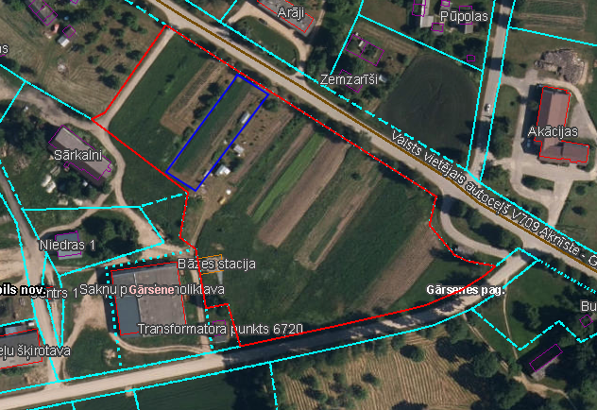
 | 56620030183 | Gārsenes pag. | 1.89 | 0.16 | 12.00 | 10.07.2024. | 17.07.2024.
 | 56620030183 | Gārsenes pag. | 1.89 | 0.06 | 12.00 | 10.07.2024. | 17.07.2024.
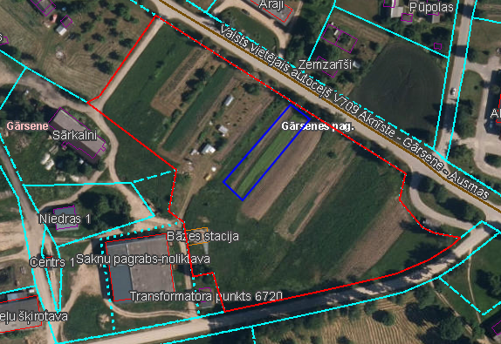
 | 56620030183 | Gārsenes pag. | 1.89 | 0.08 | 12.00 | 10.07.2024. | 17.07.2024.

*Saskaņā ar Jēkabpils novada domes 28.04.2022. noteikumiem “Neapbūvēta zemesgabala nomas tiesību piešķiršanas kārtība Jēkabpils novada pašvaldībā”.
** Ja pretendentu pieteikšanās termiņā, kas nav īsāks par piecām darbdienām, piesakās vairāki pretendenti, neapbūvēta zemesgabala nomnieku noskaidro rakstiskā vai mutiskā izsolē. Pieteikumus, kas iesniegti pēc norādītā termiņa, neizskata.

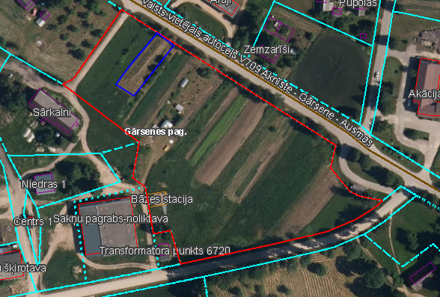

 | Neapbūvētās zemes noma*
 | Kadastra apzīmējums | Nosaukums, pagasts | Kopējā z.v. platība, ha | Nomas platība, ha | Nomas maksa bez PVN gadā (EUR) | Sludinājuma ievietošanas mājaslapā uz 5 dd, datums | Pieteikšanās termiņš līdz … ieskaitot**
 | 56350090164 | Viesītes pag. | 0.0409 | 0.0409 | 12.00 | 10.07.2024. | 17.07.2024.
 | 56350020153 | Viesītes pag. | 0.30 | 0.10 | 12.00 | 10.07.2024. | 17.07.2024.

*Saskaņā ar Jēkabpils novada domes 28.04.2022. noteikumiem “Neapbūvēta zemesgabala nomas tiesību piešķiršanas kārtība Jēkabpils novada pašvaldībā”.
** Ja pretendentu pieteikšanās termiņā, kas nav īsāks par piecām darbdienām, piesakās vairāki pretendenti, neapbūvēta zemesgabala nomnieku noskaidro rakstiskā vai mutiskā izsolē. Pieteikumus, kas iesniegti pēc norādītā termiņa, neizskata.

